Sheet1
 | 周五(7.26) | 周六(7.27) | 周天(7.28) | 周一(7.29) | 周二(7.30) | 周三(7.31) | 周四(8.1)
上午 |  |  |  |  | 黔灵山公园菜场！ 【导航到玉林面食，开始】 黔灵山公园！ 【南门坐索道上去，然后顺着大家一起走，可以选择索道下来，也可以走路下来】
中午 |  | 婚礼！ |  |  | 大胖刘烙锅【福州街店】在住的附近 |  | 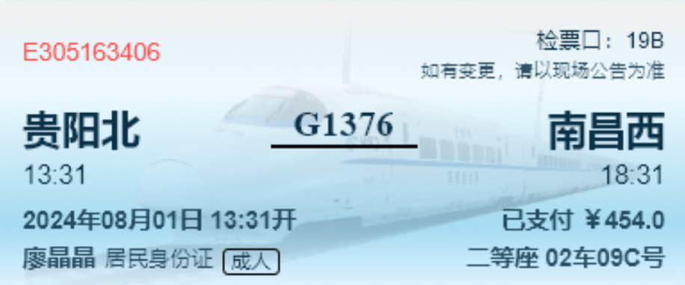
下午 |  | 住宿：如家neo(妇幼湘雅附二） 窑岭湘雅二医院地铁站【7号】 东塘地铁站-5口【3号线】 |  | 城市便捷酒店(贵阳世纪金源茶园地铁站店) 茶园地铁站-B口【2】
晚上 | 住宿：莫林酒店（世界之窗） 白茅铺地铁站-2口【5】 |  |  | 苗侗老凯里贵寨苗家酸汤鱼（印象城店） 【酸汤牛肉】 【有代金券，美团评价3413，4.8分】 树厨贵州菜【世纪金源店】 【贵州菜】 【有代金券，美团评价5014，4.8分】 贵厨【酸汤牛肉】 白宫散步【松花路站 （B口出） 下车 】 | 甲秀楼

黔灵山公园 | 地铁出行：乘坐地铁三号线到黔灵山公园站，然后C出口出站后可到达黔灵山南门。

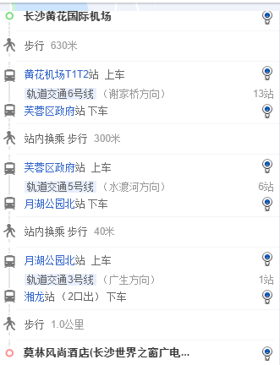
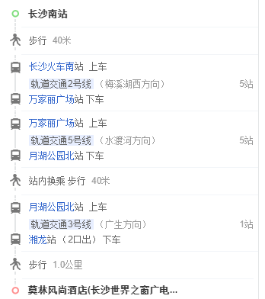
住宿： | 莫林酒店（世界之窗） 【长沙】 | 白茅铺地铁站-2口【5】
 | 如家neo(妇幼湘雅附二） 【长沙】 | 窑岭湘雅二医院地铁站【7号】 东塘地铁站-5口【3号线】
 | 城市便捷酒店 (贵阳世纪金源茶园） 【贵阳】 | 茶园地铁站-B口【2号线】

食物 | 豆腐圆子、炸串、洋芋粑、烤豆腐、臭豆腐、凉拌米豆腐、酸汤米豆腐、红酸汤、白酸汤、酸汤牛肉（个人感觉比酸汤鱼更好吃！）、酸汤麻辣烫、豆米火锅、榕江卷粉、三穗血浆鸭、三穗麻鸭、锅巴粉、灰碱粑、红粉、花溪牛肉粉、羊肉粉、烙锅、肠旺面、丝娃娃、（脆哨）软哨粉（炒饭）、酸辣椒、辣鸡粉、小烤口袋豆腐、甜酒汤、杨梅汤、津威酸奶 | 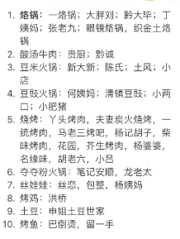

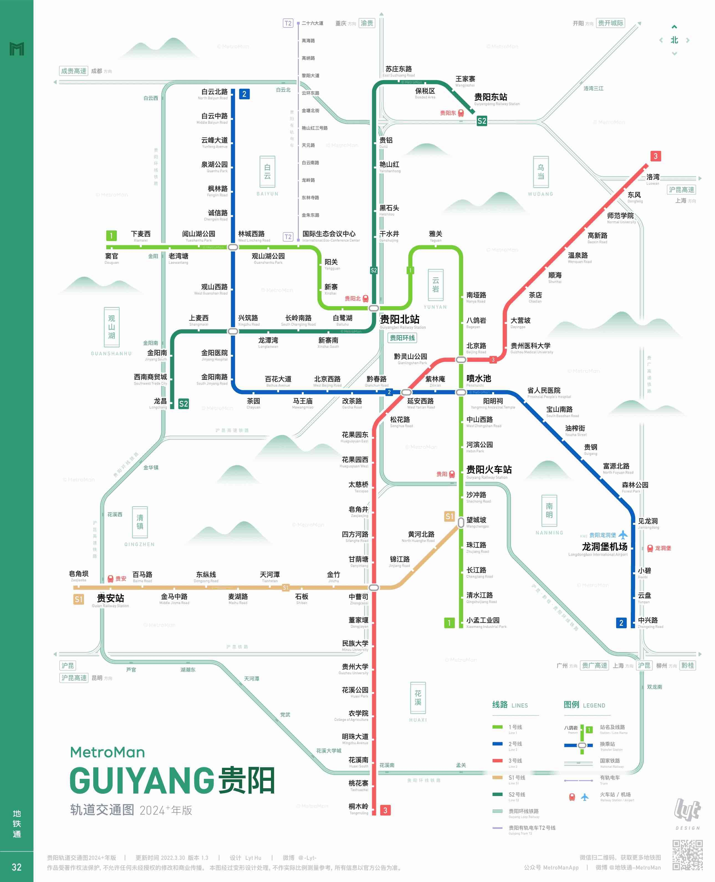
地图

